信用交易
融资融券市场交易数据统计(2025-10-24)

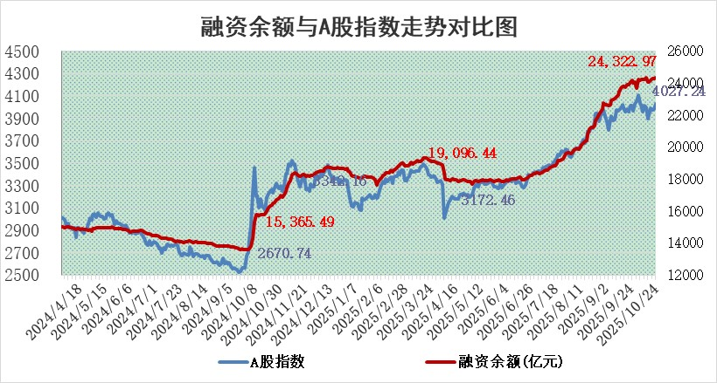
标的证券 | 融资融券余额（亿元） | 融资余额（亿元） | 融券余额（亿元） | 融资买入额（亿元） | 融资融券规模变化（亿元） | 融资余额增幅(‰) | 融券余额增幅(%)
统计数据 | 24,571.90 | 24,322.97 | 173.72 | 2,361.51 | 61.46 | 2.44 | 1.47

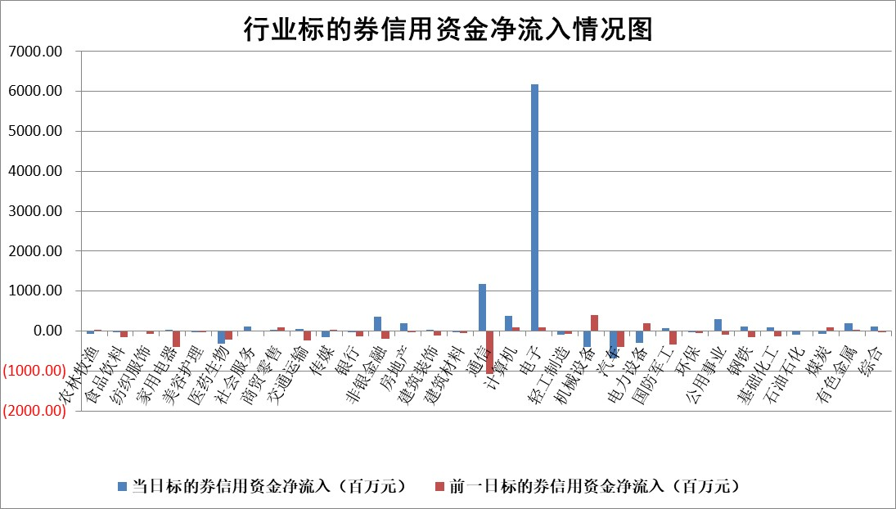

标的基金代码 | 标的基金简称 | 融资余额/市值(%) | 融资余额增幅(%) | 融资买入额/成交金额(%) | （融资余额净增额-融券余额净增额）/市值(‱) | 融券余额降幅(%) | ABS[（融资余额净增额-融券余额净增额）/市值净增额-1](%)
159902 | 华夏中小板ETF | 0.00 | 0.00 | 0.00 | 0.00 | 0.00 | 100.00
159915 | 易方达创业板ETF | 1.27 | -0.74 | 133084.60 | -1.10 | -7.78 | 100.39
159919 | 嘉实沪深300ETF | 0.49 | -0.27 | 2.59 | -0.13 | 0.56 | 100.13
159920 | 华夏恒生ETF | 26.27 | -0.23 | 7.30 | -6.63 | -57.04 | 110.72
159922 | 嘉实中证500ETF | 0.29 | -3.21 | 4.52 | -1.51 | -2.00 | 101.37
159925 | 南方沪深300ETF | 0.20 | 0.90 | 0.16 | 1.67 | 25.36 | 83.37
159928 | 消费ETF | 2.87 | 2.59 | 6.05 | 5.92 | -133.36 | 118.24
159934 | 易方达黄金ETF | 17.23 | -0.73 | 11.04 | -12.73 | 0.00 | 88.95
159939 | 全指信息技术ETF | 0.60 | -16.10 | 211.32 | -11.45 | 0.00 | 103.21
159940 | 全指金融地产ETF | 0.28 | -5.85 | 0.00 | -1.77 | 0.00 | 107.63
159995 | 半导体芯片ETF | 1.67 | 1.58 | 307.57 | 2.71 | 1.81 | 99.27
159997 | 天弘中证电子ETF | 0.80 | -16.08 | 8.37 | -15.38 | 0.00 | 103.16
159998 | 天弘中证计算机主题ETF | 0.89 | -1.54 | 0.28 | -1.40 | 0.00 | 100.50
510050 | 华夏上证50ETF | 1.35 | 0.13 | 48.33 | 0.73 | 7.16 | 99.24
510180 | 华安上证180ETF | 0.33 | -0.60 | 1.59 | -0.24 | -4.00 | 100.39
510880 | 华泰柏瑞红利ETF | 0.57 | -1.78 | 9.75 | -0.96 | 6.95 | 83.94
510900 | 易方达恒生H股ETF | 33.04 | -0.32 | 0.54 | -10.71 | 0.00 | 143.38
511010 | 5年期国债ETF | 4.11 | -49.35 | 0.01 | -400.33 | 0.00 | 3430.62
511380 | 可转债及可交换债券ETF | 3.06 | 0.85 | 73.36 | -2.36 | -25.80 | 103.59
512000 | 全指证券ETF | 5.97 | -1.30 | 38.43 | -7.97 | -2.12 | 115.58
512010 | 沪深300医药卫生ETF | 2.61 | -2.88 | 28.46 | -10.35 | -365.23 | 197.44
512070 | 沪深300非银ETF | 2.99 | -3.34 | 190.93 | -10.35 | -0.36 | 109.33
512400 | 南方中证申万有色金属ETF | 2.49 | -6.12 | 2.54 | -16.67 | -11.45 | 107.06
512580 | 广发中证环保产业ETF | 0.27 | 14.58 | 0.20 | 3.45 | 0.00 | 96.88
512660 | 国泰中证军工ETF | 2.05 | -5.50 | 6.24 | -12.39 | -5.29 | 104.17
512800 | 华宝中证银行ETF | 3.60 | -8.54 | 3.48 | -34.22 | -3.83 | 86.02
512980 | 广发中证传媒ETF | 0.99 | -6.14 | 311.10 | -8.58 | -10.99 | 121.37
515030 | 华夏中证新能源汽车ETF | 0.88 | 10.32 | 2.57 | 8.07 | -1.68 | 104.85
515050 | 华夏中证5G通信主题ETF | 1.11 | -4.15 | 5.59 | -6.45 | -6.78 | 101.16
515070 | 华夏中证人工智能ETF | 1.49 | -1.73 | 16.18 | -2.62 | 0.00 | 100.81
标的股票比较指标 |  | 融资余额/流通A股市值(%) | 融资余额增幅(%) | 融资买入额/成交金额(%) | （融资余额净增额-融券余额净增额）/流通A股市值(‱) | 融券余额降幅(%) | ABS[（融资余额净增额-融券余额净增额）/流通A股市值净增额-1](%)
前十名标的个股 |  | 美硕科技 | 创新医疗 | 外高桥 | 超颖电子 | 京泉华 | 恒兴新材
 |  | 福达合金 | 荣信文化 | 小方制药 | 荣信文化 | 金溢科技 | 震安科技
 |  | 嘉曼服饰 | 大有能源 | 景业智能 | 信音电子 | 神剑股份 | 西点药业
 |  | 溯联股份 | 京基智农 | 湖北能源 | 浙江华业 | 信息发展 | 永臻股份
 |  | 齐峰新材 | 海看股份 | 悦达投资 | 中元股份 | 上海汽配 | 荣信文化
 |  | 福建水泥 | 国缆检测 | 中元股份 | 海看股份 | 江苏北人 | 三维通信
 |  | 泰山石油 | 中信特钢 | 光明肉业 | 创新医疗 | 君逸数码 | 科森科技
 |  | 亚联机械 | 信音电子 | 苑东生物 | 苏州天脉 | 金春股份 | 闻泰科技
 |  | 安邦护卫 | 湖南天雁 | 岳阳兴长 | 维科精密 | 宏柏新材 | 华之杰
 |  | 协昌科技 | 浙江华业 | 瀚川智能 | 香农芯创 | 常熟汽饰 | 敷尔佳
后十名标的个股 |  | 农业银行 | 鼎泰高科 | 威高血净 | 森鹰窗业 | 三维通信 | 新华医疗
 |  | 龙源电力 | 惠柏新材 | 东土科技 | 惠柏新材 | 正海生物 | 新疆众和
 |  | 中国人寿 | 中国国贸 | 华脉科技 | 苏奥传感 | 艾华集团 | 富岭股份
 |  | 中信银行 | 唯万密封 | 伟星股份 | 矩阵股份 | 航天环宇 | 力聚热能
 |  | 中国神华 | 科博达 | 津投城开 | 鼎泰高科 | 中汽股份 | 黑猫股份
 |  | 工商银行 | 森鹰窗业 | 金通灵 | 海科新源 | 英唐智控 | 华盛锂电
 |  | 中国银行 | 标榜股份 | 开立医疗 | 博科测试 | 中粮科技 | 凌玮科技
 |  | 山东高速 | 兔宝宝 | 鄂尔多斯 | 贝隆精密 | 新华制药 | 中信特钢
 |  | 湖南天雁 | 恒帅股份 | 山东高速 | 飞沃科技 | 冠农股份 | 恒润股份
 |  | 匠心家居 | 建投能源 | 浦发银行 | 恒帅股份 | 上海合晶 | 英华特
说明：1.以上普通交易数据和信用交易数据皆以交易日收盘后数据为基准；2.上述标的证券总数据只计算标的证券市场总数据，不包括从标的证券中调出去标的证券数据，所以与交易所公布的总值略有不同； 3.上述行业采用申万一级行业分类；4.以上标的基金和标的个股中比较的6个指标值中：前5个（从左至右）为正向指标，值越大排名越靠前；第6个为逆向指标，值越小，排名越靠前；5.第6个指标中ABS[]表示求绝对值，其主要用于考量信用资金相对净流入对股价相对净变化的贡献程度；6.数据来源：wind，交易所。

 |  |  |  | 证券代码 | 新增融资余额 | 融资买入额 | 融资买入增幅前10
 |  | 1 | 西部建设 | 002302 | 80643953 | 177472374 | 41%
 |  | 2 | 天键股份 | 301383 | 27855096 | 56831811 | 39%
 |  | 3 | 井松智能 | 688251 | 7040854 | 13763946 | 27%
 |  | 4 | 国电电力 | 600795 | 116116226 | 151740647 | 23%
 |  | 5 | 华立科技 | 301011 | 9342856 | 31199107 | 23%
 |  | 6 | 捷邦科技 | 301326 | 9066090 | 22350547 | 22%
 |  | 7 | 海利尔 | 603639 | 19864834 | 35520613 | 20%
 |  | 8 | 华研精机 | 301138 | 7597460 | 13339451 | 16%
 |  | 9 | 鹏辉能源 | 300438 | 83773067 | 304558811 | 16%
 |  | 10 | 建科股份 | 301115 | 7106455 | 29879412 | 15%

